Instructivo
INSTRUCTIVO

Seguimiento al Mapa de Riesgos de Corrupción

El Jefe de Control Interno o quien haga sus veces, o quien haga sus veces, debe adelantar seguimiento a la gestión de riesgos de corrupción, (tercera línea de defensa) En este sentido es necesario que se adelante seguimiento a la gestión de riesgos de corrupción y la efectividad de los controles incorporados en el Mapa de Riesgos de Corrupción.

Se deben adelantar tres (3) seguimientos, así:

• Primer seguimiento: Con corte al 30 de abril. En esa medida, la publicación deberá surtirse dentro de los diez (10) primeros días del mes de mayo.

• Segundo seguimiento: Con corte al 31 de agosto. La publicación deberá surtirse dentro de los diez (10) primeros días del mes de septiembre.

• Tercer seguimiento: Con corte al 31 de diciembre. La publicación deberá surtirse dentro de los diez (10) primeros días del mes de enero.

Seguimiento

Diligencie:

Entidad: ____________________________
Responsable:_________________________(Jefe de la oficina de Control Interno, o quien haga sus veces)
Seguimiento N°: ______________________ (Primero, segundo o tercero)
Fecha de publicación ___________________

Para el primero, segundo o tercer seguimiento diligencie las siguientes formatos:

1) Seguimiento
¿Se adelantó seguimiento al Mapa de Riesgos de Corrupción?
SI | NO

Indique si se adelantó seguimiento al Mapa de Riesgos de Corrupción, en la siguiente matriz

2) Riesgos de corrupción:

Columnas 3 a 11
Se diligencia en el primer seguimiento que se efectué y en los demás cuando sea necesario. Es decir, si se incluye o modifica algún riesgo de corrupción.
 |  |  |  | Columna 2
 |  |  |  | § Señale con un X en la columna 2 (Riesgos de Corrupción) si el riesgo es claro y preciso y cumple con los parámetros para determinar que es de corrupción.
 |  |  |  | § Señale con una X, en las columnas 3 a 11 el proceso que contiene el riesgo de corrupción (R1, R2, R3…)

3) Causas: Se diligencia en el primer seguimiento que se efectué y en los demás cuando sea necesario. Es decir, si se incluye o modifica un riesgo que afecta la causa, o si se introduce o cambia alguna causa. | § Señale con una X si la causa principal del riesgo de corrupción se encuentra claramente identificada. |  | 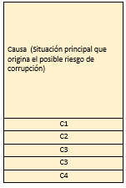

4) Controles:
Se realiza en el primer, segundo y tercer seguimiento

Responda los siguientes interrogantes, señalando con una X en la casilla correspondiente:

4.1) Se analizaron los controles: |  | 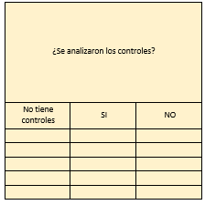 |  |  | 4.2) Efectividad de los controles: | 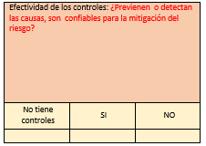 |  |  | 4.3) Responsables de los controles: |  | 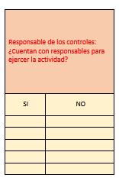

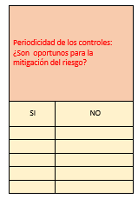
4.4)Periodicidad de los controles: |  |  |  |  | 4.5)Evidencia de los controles: |  | 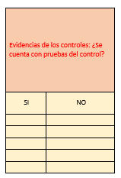 |  | 4.6) Acciones propuestas: En el evento de haber contestado NO, a alguna de las preguntas numeradas 4.2 (efectividad de los controles), 4.3 (responsables de los controles), 4.4, (periodicidad de los controles) y 4.5, (evidencias de los controles) indique si propuesto acciones | 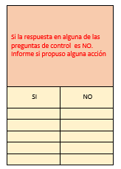

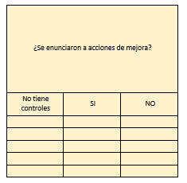
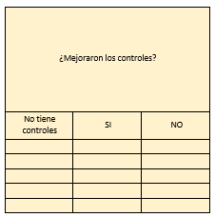
5) Acciones de mejora |  |  |  |  | 6) Mejoraron los controles:

 |  |  |  |  | Señale con una X si han mejorado los controles
Señale con una X si se enunciaron acciones de mejora

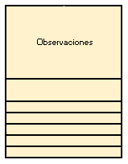
7) Alertas |  |  |  |  |  |  |  | 8) Observaciones:
Señale con una X si:
§ Se activaron alertas tempranas para evitar la ocurrencia del riesgo de corrupción.
§ Si después de la ocurrencia del riesgo de corrupción de implementaron correctivos orientados a evitar que se presenten de nuevo. |  |  |  |  |  |  |  | Señale los comentarios, inquietudes u observaciones, si los tiene.
§ Informe el número de alertas que se convirtieron en casos de corrupción.

9) Acciones propuestas:
Se adelanta únicamente en el tercer seguimiento.
Informe si las propuestas que realizadas por usted, sirvieron para proteger la entidad

